工作表1
Title Sponsor 冠名贊助

Chan Yin Chuen Memorial Charitable Foundation 陳蔭川慈善捐款紀念基金
Venue Sponsor 場地贊助
*留位之後補LOGO
Regal Holdings Corporation 尊榮控股有限公司
Honorary Sponsor & Diamond Sponsor 榮譽贊助 及 鑽石贊助
Tsang Chik Kwai Tong Charity Foundation Fund Ltd. 曾植桂堂慈善基金有限公司
Diamond Sponsor 鑽石贊助
Mr. Wu Po Kung Norman 伍步功院士
Golf Cart Sponsor 高爾夫球車贊助
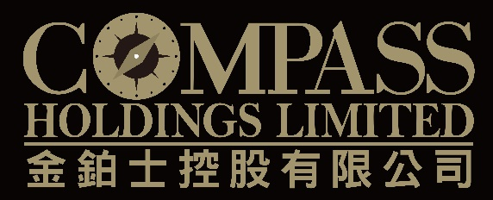
Compass Holdings Limited 金鉑士控股有限公司
Prize Naming Sponsor

Shun Hing Group 信興集團 http://www.shunhinggroup.com/
Gold Sponsors 金贊助
 |  | *留位之後補LOGO | 
Asia Allied Infrastructure Holdings Limited 亞洲聯合基建控股有限公司 | Glad Link Properties Limited 澤聯置業有限公司 | Grand Tech Group Ltd. 格蘭達科技集團有限公司 | Ronald Lu & Partners (Hong Kong) Ltd. 呂元祥建築師事務所
 |  |  | *留位之後補LOGO
S.A.S. Dragon Holdings Limited 時捷集團有限公司 | SML Group SML 集團 https://www.sml.com/ | The S. H. Ho Foundation Ltd. 何善衡慈善基金會有限公司 | Wings Finance Limited 永時信貸有限公司

Wong Sun Hing Limited 王新興有限公司
Silver Sponsors *ON HOLD 銀贊助
Baptist Chemists *ON HOLD 浸會化學系舊生會
Golf Balls, Umbrella & Arm Sleeves Sponsor *ON HOLD 高爾夫球、傘及壓力袖套贊助
 |  | Mr. Nelson Lam *ON HOLD 林柏如先生
Zyetric Technologies *ON HOLD https://www.zyetric.com/
Advertising Board Sponsors

Ronald Lu & Partners (Hong Kong) Ltd. 呂元祥建築師事務所
Golf Cap Sponsor
H.H. Lam & Co. 林海涵會計師行
 |  | Yan Lee Construction Co. Ltd. 仁利建築有限公司
Titanium Sponsor 鈦贊助
Mr. Paul Poon 潘偉賢先生
Cash Sponsors 現金贊助
 | Mrs. Lily Chan 陳鄭惠蘭女士 | Mr. Wu Po Kung Norman 伍步功院士
Asia Insurance Company Limited 亞洲保險有限公司 https://www.asiainsurance.hk/home-cn
Gift and In-kind Sponsors 禮品贊助
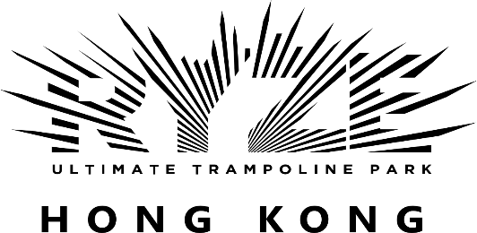 | 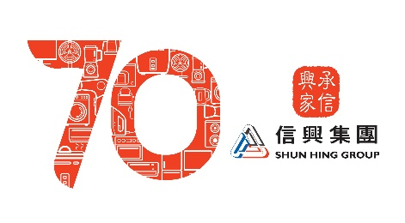 | 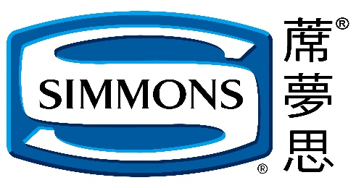
Ryze Hong Kong https://www.ryzehongkong.com | Shun Hing Group 信興集團 http://www.shunhinggroup.com/ | Simmons Bedding & Furniture (HK) Limited https://simmons.hk/
Newspaper Supplement Sponsors 報章特輯贊助
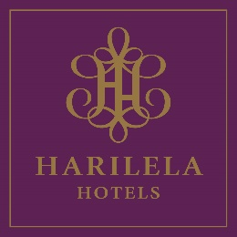 | 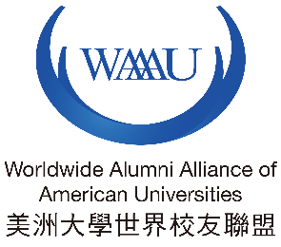
Harilela Hotels Ltd 夏利里拉酒店集團 https://www.harilela.com/ | Worldwide Alumni Alliance of American Universities 美洲大學世界校友聯盟 http://www.waaau.org/index_eng.html

